문서 작성 시 참고내용
WAY 퀘스트 기획 작업 |  |  |  |  | *퀘스트를 어떻게 수행하면 되는지에 대한 방법 전달
 |  |  |  |  | ex) 언제(아무때나), 어디서(저주받은 숲), 무엇을(몬스터를), 어떻게(토벌), 얼마까지(10마리)
퀘스트 정보 |  | 퀘스트 구분
ID | 퀘스트의 ID | 단일 퀘스트 | 추가 요구사항이나 연계되는 퀘스트가 없음 |  | 이름을 보면 어떤 퀘스트인지 바로 알 수 있어야 하고 내용에는 구체적인 수행 방법이 적혀 있으며 왜 해야하는지는 스토리나 보상을 근거로 해야 한다.
이름 | 퀘스트의 이름 | 연계 퀘스트 | 연계된 퀘스트를 발생시키거나 이전 퀘스트 선행이 필요함
내용 | 퀘스트의 스토리 및 수행 방법, 완료 조건 | 반복 퀘스트 | 일정 시간과 회수를 기준으로 반복할 수 있는 단일 또는 연계 퀘스트
종류 | 퀘스트 유형 분류(단일, 연계, 반복 여부) | 메인 퀘스트 |  | 메인 시나리오, 조건 충족시 지속하여 연계됨
발생 조건 | 특정 퀘스트 달성 후, 특정 레벨 달성 후, 특정 공간 진입 후 등 | 서브 퀘스트 |  | 개별로 존재하는 퀘스트. 메인 퀘스트와 달리 독립적으로 존재
발생 위치 | 퀘스트 수령하는 위치 | 일일 퀘스트 |  | 매일 반복하여 수행할 수 있는 퀘스트
수령 대상 | 퀘스트를 받기 위해 플레이어가 상호작용해야 하는 NPC
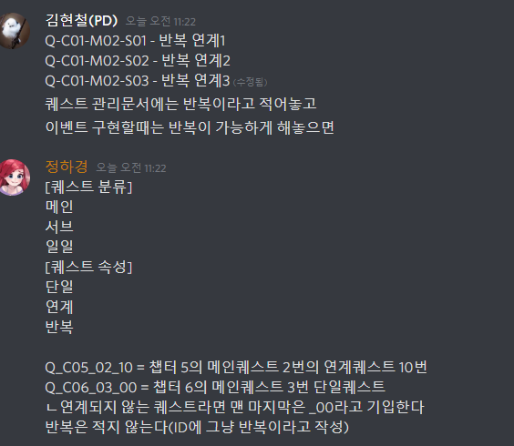
사전 수령 | 퀘스트 수행 이전 받게 되는 물품 및 기능
수행 방식 | 전달, 대화, 조사, 호위, 수집, 방어, 공격 등
요구 대상 | 수행 방식의 대상
완료 대상 | 퀘스트 완료 후 플레이어가 상호작용해야 하는 NPC
완료 위치 | 퀘스트를 완료하게 되는 위치
완료 결과 | 퀘스트 완료시 발생하는 작용
보상 | 퀘스트 완료시 습득하는 재화
예상 시간 | 퀘스트 수령 후 완료까지의 예상 시간

 | 구현
 | 삭제
 | 2순위

퍼즐
